Arkusz1
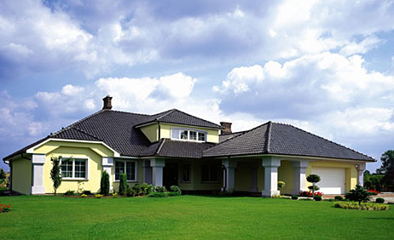
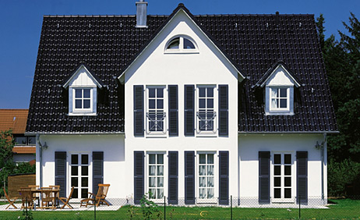
Zielona Góra, dn. | 2019-07-30
 |  | j
Informacje handlowe przygotowane dla:
j | ul.
j | Bobrowice
j | 532537001
j | 0
OFERTA PREMIUM
Dachówki ceramiczne Nelskamrubp produkowane są z najwyższej jakości surowców w nowoczesnej technologii. Sprawdzone na przestrzeni wieków – dachówki ceramiczne zalicza się do najstarszych pokryć dachowych – po dziś dzień stanowią synonim piękna, naturalnoś

Nelskamp Nibra F 10 miedziana angoba | Jm | Ilość | Cena detal | Cena po rabacie | Wartość netto detal | Wartość netto po rabacie
Dachówka podstawowa | szt. | 3300 | 4.38 | 0.00 | 14454 | 0.00
Dachówka skrajna lewa | szt. | 14 | 35.47 | 0.00 | 496.58 | 0.00
Dachówka skrajna prawa | szt. | 14 | 35.47 | 0.00 | 496.58 | 0.00
Dachówka dwufalowa | szt. | 0 | 0.00 | 0.00 | 0 | 0.00
Dachówka wentylacyjna | szt. | 0 | 37.54 | 0.00 | 0 | 0.00
Komplet kominka wentylacyjnego | szt. | 0 | 472.75 | 0.00 | 0 | 0.00
Gąsior podstawowy | szt. | 195 | 20.41 | 0.00 | 3979.95 | 0.00
Gąsior początkowy kalenica prosta | szt. |  | 63.51 | 0.00 | 0 | 0.00
Gąsior końcowy kalenica prosta | szt. |  | 63.51 | 0.00 | 0 | 0.00
Płytka początkowa | szt. | 1 | 0.00 | 0.00 | 0 | 0.00
Płytka końcowa | szt. | 1 | 26.36 | 0.00 | 26.36 | 0.00
Trójnik | szt. | 0 | 296.90 | 0.00 | 0 | 0.00
Gąsior zaokrąglony | szt. | 6 | 0.00 | 0.00 | 0 | 0.00
Gąsior z podwójną mufą | szt. |  | 0.00 | 0.00 | 0 | 0.00
Dachówka skrajna 3/4 lewa | szt. |  | 0.00 | 0.00 | 0 | 0.00
Dachówka skrajna 3/4 prawa | szt. |  | 0.00 | 0.00 | 0 | 0.00
Dachówka skrajna 5/4 lewa | szt. |  | 0.00 | 0.00 | 0 | 0.00
Dachówka skrajna 5/4 prawa | szt. |  | 0.00 | 0.00 | 0 | 0.00
Dachówka skrajna 1/2 lewa | szt. |  | 0.00 | 0.00 | 0 | 0.00
Dachówka skrajna 1/2 prawa | szt. |  | 0.00 | 0.00 | 0 | 0.00
Dachówka kalenicowa | szt. |  | 0.00 | 0.00 | 0 | 0.00
Dachówka okapowa | szt. |  | 0.00 | 0.00 | 0 | 0.00
Dachówka 3/4 | szt. |  | 0.00 | 0.00 | 0 | 0.00
Dachówka wyrównawcza | szt. |  | 0.00 | 0.00 | 0 | 0.00
Komplet antenowy | szt. |  | 472.75 | 0.00 | 0 | 0.00
Dachówka świetlikowa - PCV | szt. |  | 0.00 | 0.00 | 0 | 0.00
 | Elementy dachówkowe: | 0.00
 |  | j
AKCESORIA DACHOWE
Wspornik łaty kalenicowej gwóźdź do 260mm ocynk ogniowy | szt | 82 | 3.25 | 2.50 |  | 205.00
Taśma kalenicowa Roll-Fix 295 mm | mb | 65 | 14.3 | 11.00 |  | 715.00
Taśma do obróbki komina ołowiana Eurotec PB | mb |  | 45.5 | 35.00
Listwa wykończeniowa aluminiowa | szt | 3 | 0 | 0.00 |  | 0.00
0 | szt |  | 28.6 | 22.00
0 | szt | 24 | 28.6 | 22.00 |  | 528.00
0 | szt | 16 | 28.6 | 22.00 |  | 352.00
0 | szt | 38 | 2.6 | 2.00 |  | 76.00
0 | szt | 40 | 3.12 | 2.40 |  | 96.00
0 | szt | 20 | 28.6 | 22.00 |  | 440.00
0 | szt | 163 | 28.6 | 22.00 |  | 3586.00
0 | op | 6 | 28.6 | 22.00 |  | 132.00
0 | op | 5 | 28.6 | 22.00 |  | 110.00
0 | kom | 1 | 28.6 | 22.00 |  | 22.00
0 | kom |  | 0 | 0.00
0 | kom | 1 | 28.6 | 22.00 |  | 22.00
0 | kom | 1 | 28.6 | 22.00 |  | 22.00
0 | kom | 1 | 28.6 | 22.00 |  | 22.00
Membrana Permo forte Klober | m2 | 330 | 3.9 | 3.00 |  | 990.00
0 | rol | 1 | 28.6 | 22.00 |  | 22.00
0 | rol | 1 | 28.6 | 22.00 |  | 22.00
0 | ark | 1 | 28.6 | 22.00 |  | 22.00
0 | szt |  | 28.6 | 22.00
0 | mb | 900 | 28.6 | 22.00 |  | 19800.00
0 | mb | 330 | 28.6 | 22.00 |  | 7260.00
0 | szt | 1 | 28.6 | 22.00 |  | 22.00
0 | szt | 3 | 0 | 0.00 |  | 0.00
0 | szt | 3 | 0 | 0.00 |  | 0.00
0 | szt | 3 | 0 | 0.00 |  | 0.00
0 | szt | 3 | 0 | 0.00 |  | 0.00
0 | szt |  | 0 | 0.00
0 | szt |  | 0 | 0.00
0 | szt |  | 0 | 0.00
0 | szt |  | 0 | 0.00
0 | szt | 3 | 0 | 0.00 |  | 0.00
0 | szt | 3 | 0 | 0.00 |  | 0.00
0 | szt | 3 | 0 | 0.00 |  | 0.00
0 | szt | 3 | 0 | 0.00 |  | 0.00
0 | komp |  | 0 | 0.00
0 | komp |  | 0 | 0.00
0 | op | 1 | 28.6 | 22.00 |  | 22.00
0 | kg | 30 | 28.6 | 22.00 |  | 660.00
0 | kg | 15 | 28.6 | 22.00 |  | 330.00
0 | szt | 1 | 28.6 | 22.00 |  | 22.00
System rynnowy Bryza 125/90 | komp | 1 | 1280.94252 | 985.34 |  | 985.34
System odgromowy ocynkowany ogniowo | komp | 1 | 284.427 | 218.79 |  | 218.79
Podbitka | m2 | 45 | 33.15 | 25.50 |  | 1147.50
 |  | j
 | DODATKI DACHOWE: | 7384.00
 | CEGŁA KLINKIEROWA + zaprawa: | 19800.00
 | Łata i kontrłata: | 27060.00
 | Okna dachowe + kołnierze: | 0.00
 | System rynnowy: | 0.00
 | Podbitka: | 1147.50
 | System odgromowy: | 218.79
 | Elementy montażowe: | 1012.00
 | Elementy dachówkowe: | 0.00
 | RAZEM netto: | 56622.29
 |  | j
 | Wykonastwo: | 0.00
 | Transport: | 0.00
 |  | j
 | RAZEM netto + VAT 8% | brutto |  | - zł
 | RAZEM netto + VAT 23% | brutto |  | - zł
OFERTA SPECJANA |  | j
CAŁKOWITA WARTOŚĆ ZA WSZYSTKIE POWYŻSZE ELEMENTY Z VAT 23% |  | 0 zł
CAŁKOWITA WARTOŚĆ ZA WSZYSTKIE POWYŻSZE ELEMENTY Z VAT 8% |  | 0 zł *
 |  | j | * do ceny za materiał należy dodać wartość za usługę dekarską
Oferta OPCJONALNIE w cenach netto od: |  | j
 |  | j
Najtańszy dach ceramiczny od: |  |  | 0 zł *
Dach ceramiczny w kolorze grafitowym od: |  |  | 0 zł *
Dach ceramiczny w kolorze brązowym od: |  |  | 0 zł *
 |  | j
Elementy dodatkowe do zamontowania na dach po ustaleniu ilości z projektantem i wykonawcą: |  | j
Nazwa | Jm | Ilość | Cena detal | Cena po rabacie | Wartość netto detal | Wartość netto po rabacie
 | szt
 | mb
Taśma do obróbki komina aluminiowa Eurotec Classic | mb | opcja dodatkowa
 | szt
Kosz dachowy aluminiowy 2mb | szt | opcja dodatkowa
 | szt
 | szt
 | szt
 | szt
 | szt
 | szt
 | op
 | op
 | kom
 | kom
 | kom
 | kom
 | kom
 | m2
 | rol
 | rol
 | ark
Cegła klinkierowa | szt | opcja dodatkowa
 | mb
 | mb
 | szt
 | szt
 | szt
 | szt
 | szt
Okno FTP-V U3 114x118 Fakro | szt | opcja dodatkowa
Kołnierz pokr.faliste 134x98 ESV Fakro | szt | opcja dodatkowa
Okno PTP-V/PI U3 55x78 Fakro | szt | opcja dodatkowa
Kołnierz pokr.faliste 78x98 ESV Fakro | szt | opcja dodatkowa
 | szt
 | szt
 | szt
 | szt
System rynnowy Flamingo 125/90 | komp | opcja dodatkowa
 |  | j
 |  | K
Pakiety, które przygotowaliśmy dla Państwa: |  | j
 |  | j
 |  | j
 |  | j
 |  | j
 |  | j
cena od: |  | cena od: |  | cena od:
0 zł* |  | 0 zł* |  | 0 zł*
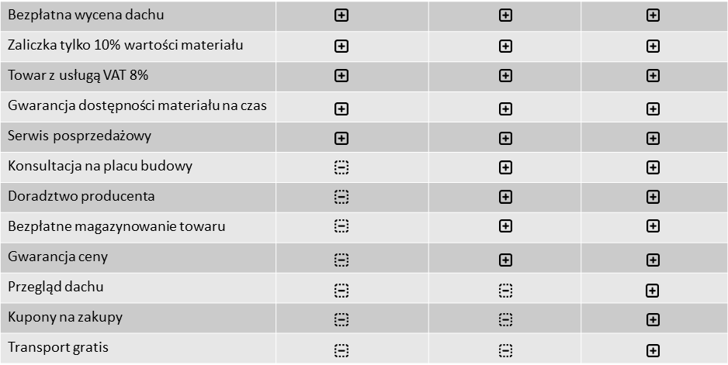
 |  | j
 |  | j
 |  | j
 |  | j
 |  | j
 |  | j
 |  | j
 |  | j
 |  | j
 |  | j
 |  | j
 |  | j
 |  | j
 |  | j
 |  | j
 |  | j
 |  | j
 |  | j
 |  | j

DODATKOWE OFERTY SZACUNKOWO OBLICZONE NA PAŃSTWA DOM:
SYSTEMY KOMINOWE: |  | 3393 zł *
WEŁNA NA DOCIEPLENIE DACHU: |  | 2333 zł *
INSTALACJA ODGROMOWA: |  | 431 zł *
CEGŁA KLINKIEROWA NA KOMIN: |  | 877 zł *
PODBITKA: |  | - *

 |  | j
 |  | j
Proponujemy elementy dachówkowe innych producentów w cenie od:

Renesansowa |  | Płaska
 |  | j
0 zł * |  | 0 zł *
 |  | j
 |  | j
 |  | j
0 zł * |  | 0 zł *
 |  | j
 |  | j
 |  | j
0 zł * |  | 0 zł *
 |  | j
 |  | j
 |  | j
0 zł * |  | zł *
 |  | j
 |  | j
 |  | j
0 zł * |  | 0 zł *
 |  | j
 |  | j

 |  | j
OPCJONALNIE OFERTA NA POKRYCIA DACHOWE W CENIE NETTO OD: |  | j
Nelskamp Nibra F 10 tekowa glazura |  | 0 zł *
 |  | *
 |  | *
Nelskamp Nibra F 10 szary kryształ glazura TOPLINE |  | 0 zł *

Co jeszcze możemy dla Ciebie zrobić a może wycenić inną dachówkę

Zapytaj nas o inną wycenę dachu, coś tańszego lub bardziej odpowiadającego Twoim potrzebom

W pakietach Plus taniej

Marki, które proponujemy

Uwaga PROMOCJA na PAKIETY
Płotki przeciwśniegowe


Robert Koszela
tel. 502680330
robert@nowoczesnebudowanie.pl
www.nowoczesnebudowanie.pl

Znajdz nas na FB
Niniejsza oferta handlowa nie stanowi oferty w rozumieniu art. 66 § 1 Kodeksu Cywilnego
oraz innych właściwych przepisów prawnych.
Zamieszczone informacje, w tym prezentowane grafiki mają wyłącznie charakter poglądowy.
* do ceny za materiał należy dodać wartość za usługę dekarską

